jedi-vim
Linux

 | 事前準備

 | Centos GUI install

 | http://blog.clock-up.jp/entry/2014/12/29/centos-rdp

 | Vim 7.4以上 Install |  | ※：そのままyum install vim-???? 7.4を更新できるらしい
 | https://qiita.com/SOJO/items/9d6a65f3da941c49da36

 | Vim 8 install & 注意事項
 | https://medium.com/@devopsprosiva/vim-install-latest-vim-with-ruby-and-python-support-576648fade51
 | $ yum -y groupinstall 'Development Tools'
 | $ yum -y install ruby perl-devel python-devel ruby-devel perl-ExtUtils-Embed ncurses-devel

 | Compile Optionは python2 OR python3
 | ./configure --enable-multibyte --enable-perlinterp=dynamic --enable-rubyinterp=dynamic
 | --enable-python3interp --enable-cscope --enable-gui=auto --with-features=huge --with-x --enable-fontset --enable-largefile --enable-fail-if-missing
 | Option
 | --enable-python3interp : python3
 | --enable-pythoninterp : python2

 | http://wonderwall.hatenablog.com/entry/2017/01/29/222108

 | hg Command Proxy
 | https://blog.cles.jp/item/4640

 | 下記の設定ファイルを編集する。
 | ~/.hgrc
 |  | [http_proxy]
 |  | host = [USER]:[PASS]@192.168.236.23:8080
 |  | [https_proxy]
 |  | host = [USER]:[PASS]@192.168.236.23:8080

 | Vimプラグイン初心者がスニペット機能を導入
 | https://qiita.com/koyopro/items/c473b3c2323501b7891a

 | dein.vimを導入してjedi-vimを入れる
 | https://qiita.com/suy0n9/items/2c33b3982530a1666d9c

 | curl https://raw.githubusercontent.com/Shougo/dein.vim/master/bin/installer.sh > installer.sh
 | sh ./installer.sh ~/.vim/dein

 | installer.sh を実行すると以下のコードが表示されるので vimrc 追記すればOK

 | プラグインリストの作成
 | 今回は dein.vim のインストールディレクトリを ~/.vim/dein/ にしたので、この配下にuserconfigを作り、その下にtomlを書いていく。

 | plugins.toml
 |  |  | 起動時に読み込むプラグインを指定する。
 | [[plugins]]
 | repo = 'Shougo/dein.vim'

 | [[plugins]]
 | repo = 'Shougo/vimproc.vim'

 | plugins_lazy.toml |  | 特定の条件でプラグインを読み込む。
 |  |  | 例えばpythonを書く時だけpythonのプラグインを読み込むなどが出来る
 | [[plugins]]
 | repo = 'Shougo/unite.vim'

 | # unite.vim を読み込んだら一緒に読み込む
 | [[plugins]]
 | repo = 'Shougo/neomru.vim'
 | on_source = ['unite.vim']

 | [[plugins]]
 | repo = "davidhalter/jedi-vim"
 | on_ft = ['python']

 | [[plugins]]
 | repo = 'fatih/vim-go'
 | on_ft = ['go']

 | vimrc の修正

 | .vimrc

 | "dein Scripts----------------------------- if &compatible set nocompatible
 | endif

 | let s:dein_path = expand('~/.vim/dein')
 | let s:dein_repo_path = s:dein_path . '/repos/github.com/Shougo/dein.vim'

 | " dein.vim がなければ github からclone if &runtimepath !~# '/dein.vim' if !isdirectory(s:dein_repo_path) execute '!git clone https://github.com/Shougo/dein.vim' s:dein_repo_path endif execute 'set runtimepath^=' . fnamemodify(s:dein_repo_path, ':p') endif

 | if dein#load_state(s:dein_path)
 | call dein#begin(s:dein_path)

 | let g:config_dir = expand('~/.vim/dein/userconfig')
 | let s:toml = g:config_dir . '/plugins.toml'
 | let s:lazy_toml = g:config_dir . '/plugins_lazy.toml'

 | " TOML 読み込み
 | call dein#load_toml(s:toml, {'lazy': 0})
 | call dein#load_toml(s:lazy_toml, {'lazy': 1})

 | " Required:
 | call dein#end()
 | call dein#save_state()
 | endif

 | " Required: filetype plugin indent on syntax enable " If you want to install not installed plugins on startup.
 | if dein#check_install()
 | call dein#install()
 | endif

 | "End dein Scripts-------------------------

 | vim test.py の場合、
 | :Unite deinを実行すると、下記効果です。

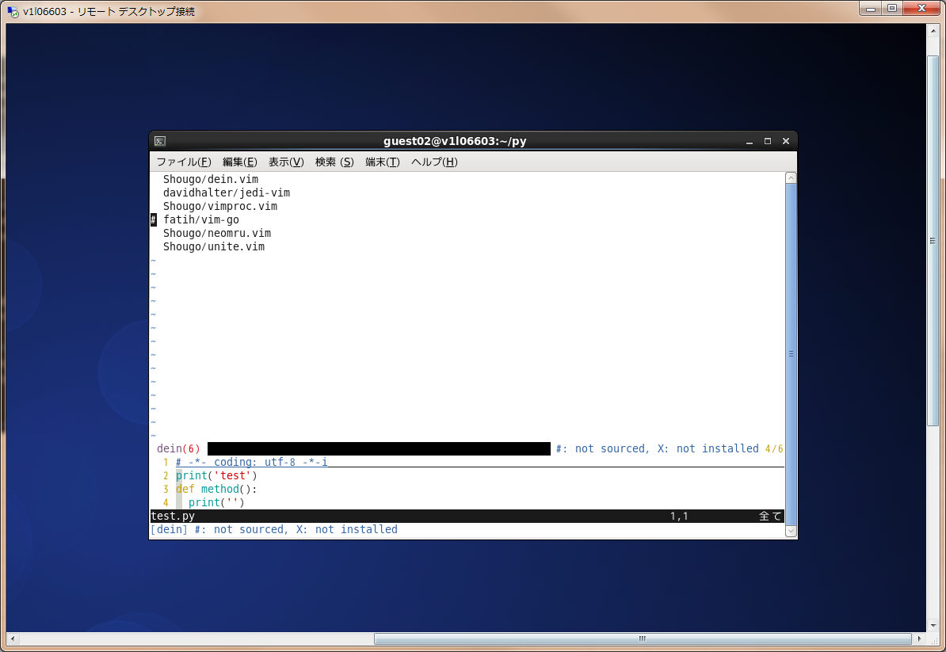

 | :h jedi を実行すると、下記効果です。

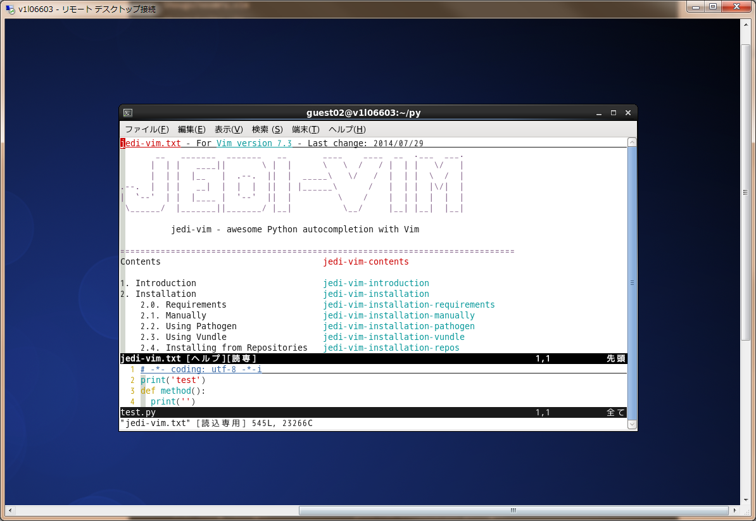

 | 高級設定

 | https://qiita.com/lighttiger2505/items/e0ada17634516c081ee7

